CollectiveAccess
Image | Object | Description | Date
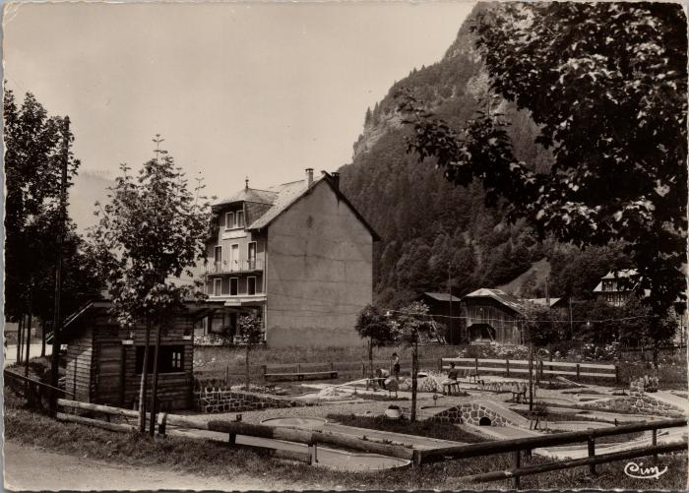 | Le mini Golf de Sixt Fer-à-Cheval (2-2391) | Le mini Golf de Sixt Fer-à-Cheval

